Sheet1
Ambiente | Categoría | Subcategoría | Variable de medición | B = Binario {1,0}
Privado - Público | Edificación | casa | Tamaño de la casa (Normal, Grande), Cantidad de casas
Privado - Público | Edificación | Edificio | Tamaño (Normal, Grande), Cantidad de edificios (Posible categorización edificio comercial o habitacional)
Privado - Público | Terreno | Estacionamiento | Presencia (B)
Privado - Público | Terreno | Vacio | Tamaño
Vereda | Calle | Vereda | Presencia (B), Amplia-Estrecha (B)
Calzada | Calle | Señales Pista (Encima del asfalto) | No tapar el cruce, ceda al paso, linea de detención, Lento, Lomo de toro, Sentido de calles, Solo Buses, etc.
Calzada | Calle | Linea Amarilla (Estacionamiento) | Presencia (B)
Vereda | Calle | Alumbrado Público | Presencia (B)
Vereda | Calle | Arbol | Cantidad de arboles, Tamaño de arboles (Para entrenamiento considerar arboles sin hojas), (Cercanía de arbol)
Calzada | Calle | Tunel | Presencia (B)
Calzada | Calle | Interseccion | Presencia (B)
Vereda | Calle | Poste | Presencia (B), Cantidad
Vereda | Calle | Sitio libre (entre calle y t. priv) | Jardín (B), terreno vació de tierra (B), cemento (B)
Calzada | Calle | Autos - Acción - Existencia | Acción: Estacionado (B), Movimiento (B) - Existencia: Cantidad de autos
Calzada | Calle | Micros | Presencia (B), Presencia-Troncales(B), Presencia-Inter comuna(B)
Calzada | Calle | Pista de buses | Pista en la misma via (B), Presencia de bandejon central (B)
Vereda | Calle | Estacionamiento | Laterales (entre calle y terreno privado)
Vereda | Calle | Paradero | Presencia (B)
Calzada | Calle | Asfalto | Una via única, dos vias, vias distintos sentidos, tres vias, cuatro vias etc (B)
Vereda | Calle | Letreto | Publicidad (B)
Calzada | Calle | Ciclovía | Presencia (B)
Otro | Calle | Visibilidad Metro | Presencia (B)
Calzada | Calle | Semaforo | Presencia (B), Cercano (B)
Otro | Calle | Personas - Accion - Visualizacion | Acción: Por vereda, cruzando, etc - Visualización: Presencia (B), Cantidad (B)
Vereda | Calle | Proteccion (para prohibir el paso a la calle) | Presencia (B)
Calzada | Calle | Tipo calle | (Pasaje, avenida, calle normal, sin salida, etc) (B)
Vereda | Delimitacion calle-tereno | Porton | Presencia (B)
Vereda | Delimitacion calle-tereno | Muralla | Presencia (B)
Vereda | Delimitacion calle-tereno | Reja Libre (Con visión interior) | Presencia (B)
Vereda | Delimitacion calle-tereno | Arbusto (Usualmente los que estan en las rejas) | Presencia (B)
Vereda | Delimitacion calle-tereno | Reja Tapada (Sin visión interior) | Presencia (B)
Privado - Público | Terreno | Parque | Parque entre calle (como pocuro), parque (como ines de suarez)
Calzada | Calle | Estacionamiento vereda | Presencia (B)
Calzada | Señaleticas | Ceda el Paso, no virar, no estacionar, etc | Presencia (B) por tipo

Algunos comentarios:
1) Hay cierto nivel de información que está contenido en los datos de la base de CIVICO, ¿cómo priorizamos ciertos niveles de información?
2) La información del ambiente de circulación e intermedio no está contenida en CIVICO
3) Muchos de los elementos de la imagen tienen mayor probabilidad de ser encontrados en un modelo si se considera donde se encuentran ubicados dentro de la imagen (CNN y Faster R-CNN no consideran esta información)
4) Las acciones de los peatones, automóviles y otros, dependen mayoritariamente de la posición (En terminos de si miran de frente, de lado, en X°)
5) La presencia de elementos o acciones tiene correlación con elementos del entorno en las imágenes (Hay un paper que agrega esta caracteristica a las redes, sin embargo, el nivel de presición no aumenta significativamente)
Algunos Definiciones
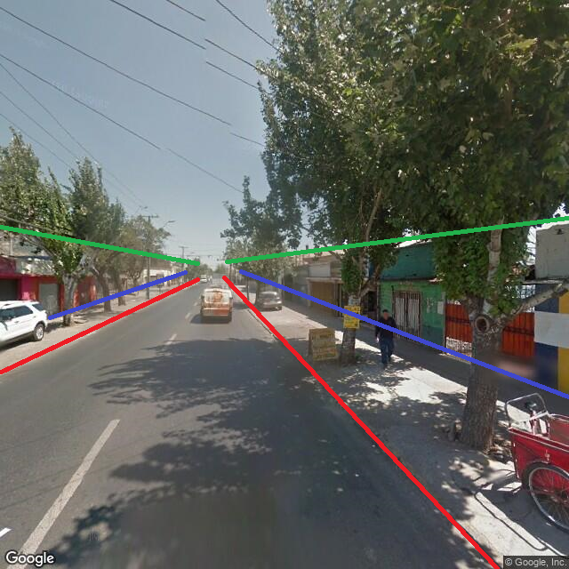
Ambiente: Permite categorizar los elementos en tres ambientes, lo cual tiene relación con la diposición de los elementos en las imágenes (Particular según los sentidos de desplazamiento)
 |  | * En el interior d elo rojo es el ambiente de Circulación
 |  | * Entre el rojo y el azul es el ambiente intermedio
 |  | * Entre el verde y el azul es el ambiente Privado (O público)

 |  |  | calzada
 |  |  | vereda

